アカウント発行依頼申請書
 | アカウント発行依頼書への入力が完了したらSIIへメールでご提出ください。 |  |  |  |  |  |  |  |  | R7007
 | ※アカウント発行までは3～7営業日ほどかかります。なお、本依頼書の受領連絡は行っておりません。
 | ※アカウント発行完了後、本依頼書に入力した本社アカウント、支社アカウントそれぞれのメールアドレスへ通知されます。
 | ※担当者等の変更や支社の追加・削除を行う場合、本依頼書を再度用います。必ず保存をしてください。

 | 件名 | 【ＺＥＨポータル】アカウント発行依頼 |  | 注意事項 | ・エクセルのままご提出ください。（PDF受付不可）
 | 送付先 | zeh_account@sii.or.jp |  |  | ・法人番号は以下の国税庁 法人番号公表サイトからご確認ください。
 |  |  |  |  | https://www.houjin-bangou.nta.go.jp/
 |  |  |  |  | ・右図の入力見本及び下図の提出前の確認事項をよくご確認ください。

アカウント発行依頼書
No | 法人番号 | 事業者名 | ZEHビルダー/プランナー登録番号 | 担当者氏名 | メールアドレス | 電話番号 |  | 本社/支社 | 支社名
1 |  |  |  |  |  |  | 法人 | 本社 | -
2 | 0 | 0 | 0 |  |  |  | 法人 | 支社
3 | 0 | 0 | 0 |  |  |  | 法人 | 支社
4 | 0 | 0 | 0 |  |  |  | 法人 | 支社
5 | 0 | 0 | 0 |  |  |  | 法人 | 支社
6 | 0 | 0 | 0 |  |  |  | 法人 | 支社
7 | 0 | 0 | 0 |  |  |  | 法人 | 支社
8 | 0 | 0 | 0 |  |  |  | 法人 | 支社
9 | 0 | 0 | 0 |  |  |  | 法人 | 支社
10 | 0 | 0 | 0 |  |  |  | 法人 | 支社
11 | 0 | 0 | 0 |  |  |  | 法人 | 支社
12 | 0 | 0 | 0 |  |  |  | 法人 | 支社
13 | 0 | 0 | 0 |  |  |  | 法人 | 支社
14 | 0 | 0 | 0 |  |  |  | 法人 | 支社
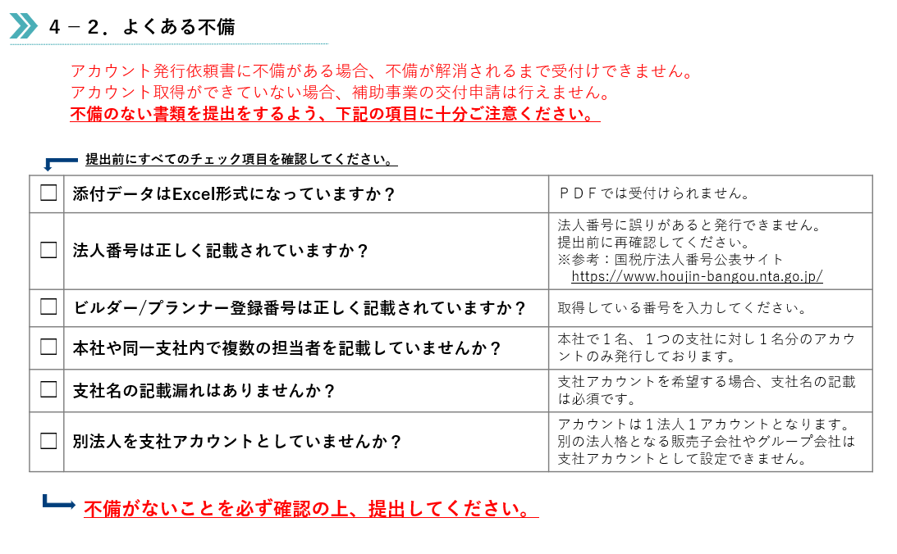
提出前の確認事項
15 | 0 | 0 | 0 |  |  |  | 法人 | 支社
16 | 0 | 0 | 0 |  |  |  | 法人 | 支社
17 | 0 | 0 | 0 |  |  |  | 法人 | 支社
18 | 0 | 0 | 0 |  |  |  | 法人 | 支社
19 | 0 | 0 | 0 |  |  |  | 法人 | 支社
20 | 0 | 0 | 0 |  |  |  | 法人 | 支社
21 | 0 | 0 | 0 |  |  |  | 法人 | 支社
22 | 0 | 0 | 0 |  |  |  | 法人 | 支社
23 | 0 | 0 | 0 |  |  |  | 法人 | 支社
24 | 0 | 0 | 0 |  |  |  | 法人 | 支社
25 | 0 | 0 | 0 |  |  |  | 法人 | 支社
26 | 0 | 0 | 0 |  |  |  | 法人 | 支社
27 | 0 | 0 | 0 |  |  |  | 法人 | 支社
28 | 0 | 0 | 0 |  |  |  | 法人 | 支社
29 | 0 | 0 | 0 |  |  |  | 法人 | 支社
30 | 0 | 0 | 0 |  |  |  | 法人 | 支社
31 | 0 | 0 | 0 |  |  |  | 法人 | 支社
32 | 0 | 0 | 0 |  |  |  | 法人 | 支社
33 | 0 | 0 | 0 |  |  |  | 法人 | 支社
34 | 0 | 0 | 0 |  |  |  | 法人 | 支社
35 | 0 | 0 | 0 |  |  |  | 法人 | 支社
36 | 0 | 0 | 0 |  |  |  | 法人 | 支社
37 | 0 | 0 | 0 |  |  |  | 法人 | 支社
38 | 0 | 0 | 0 |  |  |  | 法人 | 支社
39 | 0 | 0 | 0 |  |  |  | 法人 | 支社
40 | 0 | 0 | 0 |  |  |  | 法人 | 支社
41 | 0 | 0 | 0 |  |  |  | 法人 | 支社
42 | 0 | 0 | 0 |  |  |  | 法人 | 支社
43 | 0 | 0 | 0 |  |  |  | 法人 | 支社
44 | 0 | 0 | 0 |  |  |  | 法人 | 支社
45 | 0 | 0 | 0 |  |  |  | 法人 | 支社
46 | 0 | 0 | 0 |  |  |  | 法人 | 支社
47 | 0 | 0 | 0 |  |  |  | 法人 | 支社
48 | 0 | 0 | 0 |  |  |  | 法人 | 支社
49 | 0 | 0 | 0 |  |  |  | 法人 | 支社
50 | 0 | 0 | 0 |  |  |  | 法人 | 支社

